Feuil1
GENOME PROCARYOTE A RÉPLIQUER
 |  | L'ADN circulaire de la bactérie E.coli mesure 4,6Mpb (4,5E+6)
Séquence à répliquer | 4.60E+06
chez un procaryote (en pb)
 |  | pb signifie "paires de bases", c'est l'unité de longueur de l'ADN
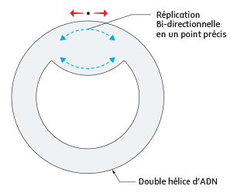
Temps de Réplication de l'ADN procaryote)
en minutes | 40
en secondes | 2400

Nombre d'ADN polymérase | 2
travaillant sur l'ADN procaryote

Vitesse de l'ADN polymerase | Chez les Procaryotes :
(en pb/s) | 958
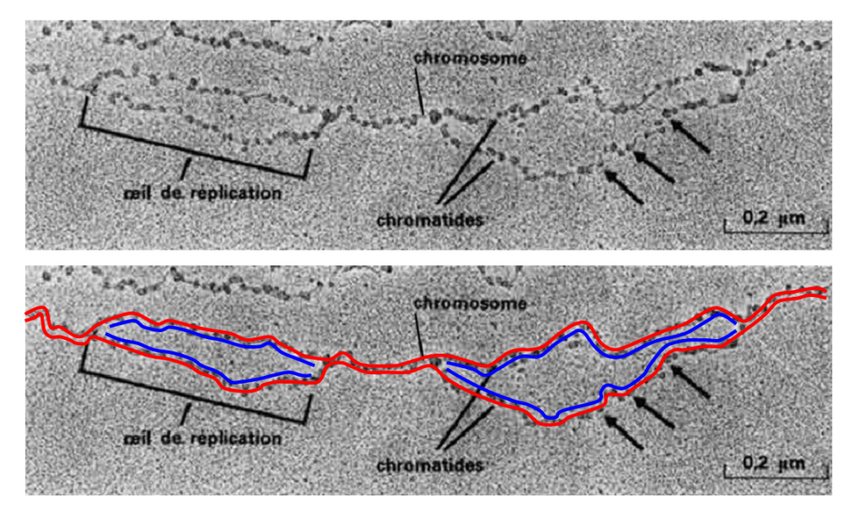

 |  | L'ADN Eucaryote se réplique grâce à l'intervention de plusieurs enzymes
 |  | qui ouvrent la double hélice au niveau de fources de réplication.
 |  | On estime que l'ADN humain est totalement répliqué en 8h,

